Übersicht
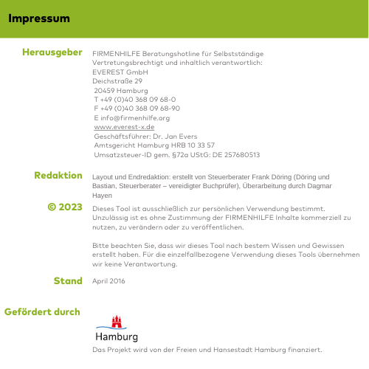
Belegerfassung

Erste Informationen zur Tabelle
Nutzen der Tabelle
Diese Tabelle ist geeignet für Freiberufler und Kleingewerbetriebende, die nicht nach Handelsrecht verpflichtet sind, Bücher zu fürhren.
Sie ist dienlich für die Erstellung Ihrer Umsatzsteuer-Voranmeldungen, die Einnahme-Überschuss-Rechnung und Ihre jährlichen Steuererklärungen , oder für die Vorbereitung der Unterlagen für den Steuerberater.
Achtung: Die Tabelle dient dazu, selbst eine Übersicht über seine Einnahmen und Ausgaben zu erlangen. Sie nimmt nicht in Anspruch, in jeder Hinsicht den Anforderungen des Finanzamts gerecht zu werden und ersetzt nicht die Inanspruchnahme eines Steuerberaters für die Korrektheit!
Vorbereitungen für die Nutzung
Wenn Sie die Tabelle testen oder langfristig mit ihr arbeiten möchten, sollten Sie folgende Vorbereitungen treffen:
1. Nehmen Sie alle Belege (egal ob Barzahlung oder Bankzahlung, ob Eingangs- oder Ausgangsrechnungen) für den entsprechenden Zeitraum zur Hand.
2. Sortieren Sie die Bankbelege (egal ob Eingang oder Ausgang) hinter die passenden Abbuchungen auf den Kontoauszügen.
3. Sortieren Sie die Barbelege nach Datum.
Aufbau der Tabelle
Die Tabelle besteht aus 13 Tabellenblättern. Für jeden Monat (Januar bis Dezember) gibt es ein eigenes Tabellenblatt zur manuellen Erfassung der Einnahmen und Ausgaben anhand der Belege. Das letzte Tabellenblatt enthält die Jahresübersicht. In dieses Tabellenblatt werden keine manuellen Eintragungen vorgenommen. Die Jahresübersicht wird anhand der Verknüpfung mit den monatlichen Übersichten automatisch erstellt.
Eine detaillierte Ausfüllhilfe, die Sie im Umgang mit der Tabelle Schritt für Schritt unterstützt, haben wir in unserem Merkblatt "Arbeitshilfe Buchhaltungstabelle" für Sie zusammengestellt.
 | Hinweis zur Umsatzsteuer:
 | Von Juli bis Dezember 2020 gelten im Rahmen des Konjunkturpakets reduzierte Sätze.
 | Danach gelten größtenteils wieder die alten Sätze von 19% bzw. 7%.
 | Wir stellen für 2021 wieder eine neue Tabelle bereit.

 | Hinweis zur Toolnutzung:
 | Dieses Tool ermöglicht einen Überblick über die eigene finanzielle Situation.
 | Für die Buchhaltung benötigen Sie eine GOBD-konforme Buchhaltungssoftware
 | (GOBD: Grundsätze zur ordnungsmäßigen Führung und Aufbewahrung von Büchern)

